3 (2)
172.16.1.10/SH712B-NEW |  | 美景条数量：个 |  | 共 页
 |  | 合同编号 ： | 南京A20009代-1
 |  | 产品编号 ： | 20009NJA001-004/007
 |  | 樘 数 ： | 5
零售营销中心 |  | 面 积 ： | 29.396
 |  | 单 体 数 ： | 11
 |  | 扇 数 ： | 6
投产图纸 |  | 项 目 号 ： | 韦龙
 |  | 软件合同号： | NJA2009A
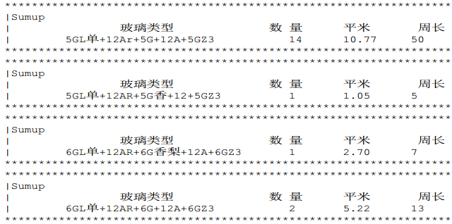
 |  | 是否提取软件： | 是
 | 玻璃规格：

 | 除红松、楸木、西伯利亚松、落叶松外计划中心不打印木材材料汇总，使用设计提供的木材材料汇总
森鹰窗业股份有限公司
SAYYAS
森鹰铝包木窗

